UTE LEONEL BRIZ-SE SAO JOSE
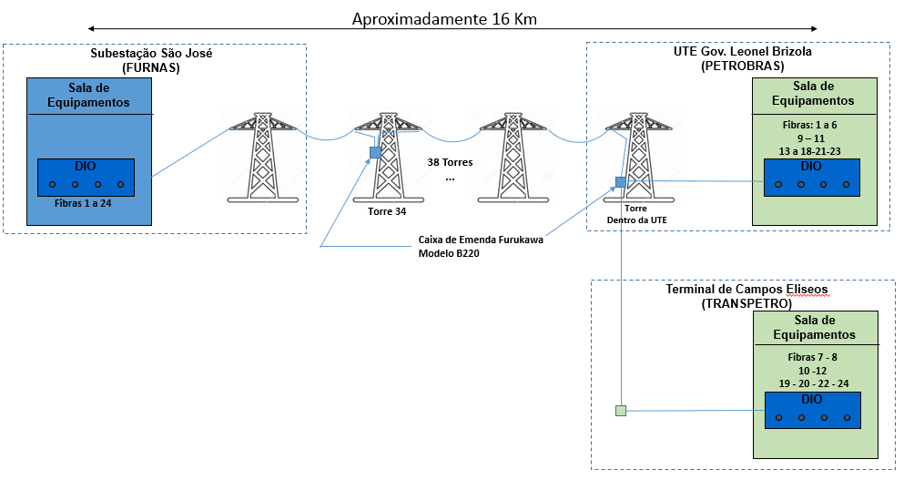
UTE GOV. LEONEL BRIZOLA |  |  |  |  |  |  |  |  |  |  | SE SÃO JOSE (FURNAS)
 | DGO | CABO OPGW |  |  |  |  |  |  |  |  | DGO
 | 1 | EM USO |  |  |  |  |  |  |  |  | 1
 | 2 | EM USO |  |  |  |  |  |  |  |  | 2
 | 3 | EM USO |  |  |  |  |  |  |  |  | 3
 | 4 | EM USO |  |  |  |  |  |  |  |  | 4
 | 5 | EM USO |  |  |  |  |  |  |  |  | 5
 | 6 | EM USO |  |  |  |  |  |  |  |  | 6
 | VAGO 7 | MORTO NO DGO DA UTE | TELEBRAS (VAGO) |  |  |  |  |  |  |  | 7 | parada a 3400 m
 | VAGO 8 | MORTO NO DGO DA UTE |  | TELEBRAS (VAGO) |  |  |  |  |  |  | 8 | inteira
 | 9 | EM USO |  | EM USO |  |  |  |  |  |  | 9
 | VAGO 10 | MORTO NO DGO DA UTE |  |  | TELEBRAS (EM USO PELA TELEBRAS 26/09/2017) |  |  |  |  |  | 10 | inteira
 | 11 | EM USO |  |  | EM USO |  |  |  |  |  | 11
 | VAGO 12 | MORTO NO DGO DA UTE |  |  |  | TELEBRAS (EM USO PELA TELEBRAS 26/09/2017) |  |  |  |  | 12 | inteira
 | 13 | EM USO |  |  |  | EM USO |  |  |  |  | 13
 | 14 | EM USO |  |  |  | EM USO |  |  |  |  | 14
 | 15 | EM USO |  |  |  | EM USO |  |  |  |  | 15
 | 16 | EM USO |  |  |  | EM USO |  |  |  |  | 16
 | 17 | EM USO |  |  |  | EM USO |  |  |  |  | 17
 | 18 | EM USO |  |  |  | EM USO |  |  |  |  | 18
 | VAGO 19 | MORTO NO DGO DA UTE |  |  |  |  | TELEBRAS (VAGO) |  |  |  | 19 | parada a 3464m
 | VAGO 20 | MORTO NO DGO DA UTE |  |  |  |  |  | TELEBRAS (VAGO) |  |  | 20 | parada a 1052 m
 | 21 | MEDIÇÃO DE FURNAS |  |  |  |  |  | MEDIÇÃO DE FURNAS |  |  | 21
 | VAGO 22 | MORTO NO DGO DA UTE |  |  |  |  |  |  | TELEBRAS (VAGO) |  | 22 | inteiras
 | 23 | MEDIÇÃO DE FURNAS |  |  |  |  |  |  | MEDIÇÃO DE FURNAS |  | 23
 | VAGO 24 | MORTO NO DGO DA UTE |  |  |  |  |  |  |  | TELEBRAS (VAGO) | 24 | inteiras
Caixa de emenda Furukawa modelo B220 na torre dentro da UTE

TECAM - SALA DE F.O.
DIO TELEBRAS SLOT 5
 | 1 | TELEBRAS
 | 2 | TELEBRAS
 | 3 | TELEBRAS (EM USO)
 | 4 | TELEBRAS (EM USO)
 | 5 | TELEBRAS
 | 6 | TELEBRAS
 | 7 | TELEBRAS
 | 8 | TELEBRAS

